Hoja1
SECCIÓN | MUJERES
NOMBRE DEL LIBRO | ATRÉVETE A SER UNA MUJER CONFORME AL PLAN DE DIOS
AUTOR | NANCY LEIGH DEMOSS
NUMEROS DE PAGINAS | 204
PRECIO | $ 24,000
EDITORIAL | PORTAVOZ
TIPO DE PRESENTACIÓN | TAPA RUSTICA
TAMAÑO | 14 X 21,5 cm
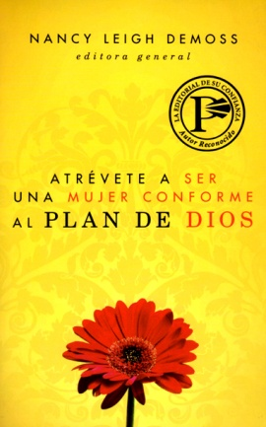
IMAGEN DEL LIBRO

RESEÑA | UNRETO APASIONADO PARA TODA MUJER CRISTIANA ENCUENTRE LA VERDADERA LIBERTA Y LIBERACIÓN EN EL PLAN DE DIOS.

